Summary table
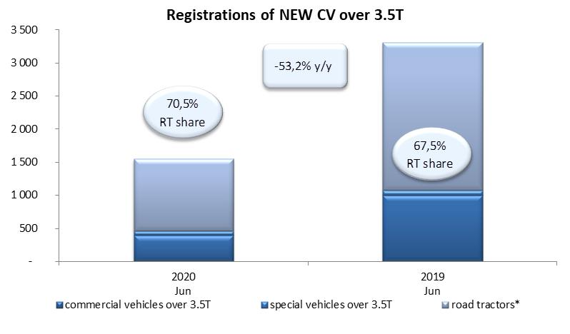
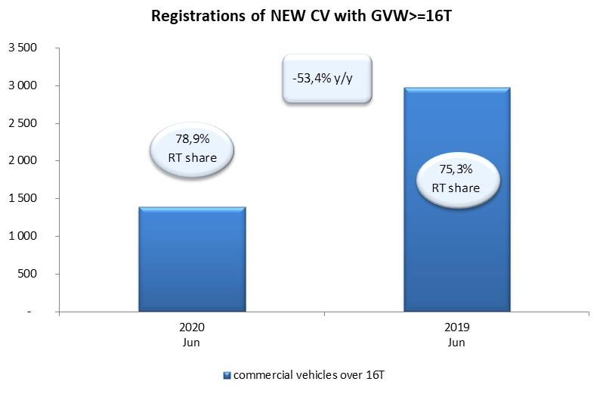
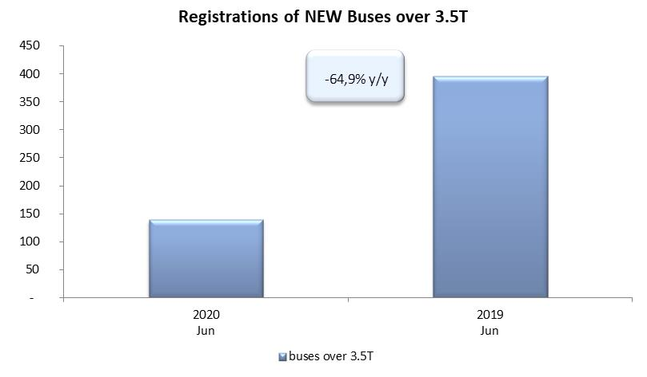
PZPM based on CEP (Ministry of Digital Affairs) |  |  |  |  |  | 06/07/2020
 |  |  |  |  |  | units
FIRST REGISTRATIONS OF NEW COMMERCIAL VEHICLES OVER 3.5T
 | 2020 Jun | 2019 Jun | % change y/y | 2020 Jan - Jun | 2019 Jan - Jun | % change y/y
CV - TOTAL | 1,548 | 3,311 | -53.2% | 8,137 | 16,786 | -51.5%
commercial vehicles over 3.5T | 394 | 998 | -60.5% | 2,188 | 3,844 | -43.1%
special vehicles over 3.5T | 62 | 77 | -19.5% | 346 | 348 | -0.6%
road tractors* | 1,092 | 2,236 | -51.2% | 5,603 | 12,594 | -55.5%
BUSES - TOTAL | 139 | 396 | -64.9% | 692 | 1,538 | -55.0%
COMMERCIAL VEHICLES - TOTAL | 1,687 | 3,707 | -54.5% | 8,829 | 18,324 | -51.8%
*/ The data does not cover new registrations of domestic producers their own brands

